Sheet1
" fitness_improvement = ((self.previous_fitness - self.fitness) /self.fitness if self.previous_fitness else 0)" |  |  |  | "-fitness" |  |  |  | "MHC-Fitness"
 | 适应度值 | MHC |  |  | 适应度值 | MHC |  |  | 适应度值 | MHC
1 | 4436.41 |  | 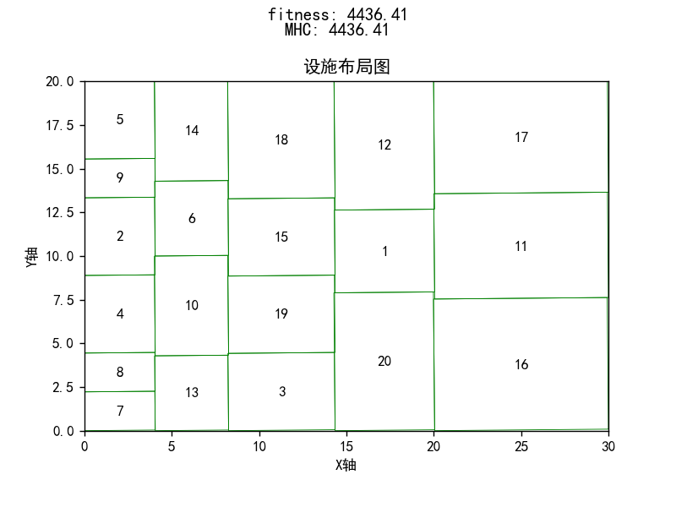 | 1 | 4853.62 |  | 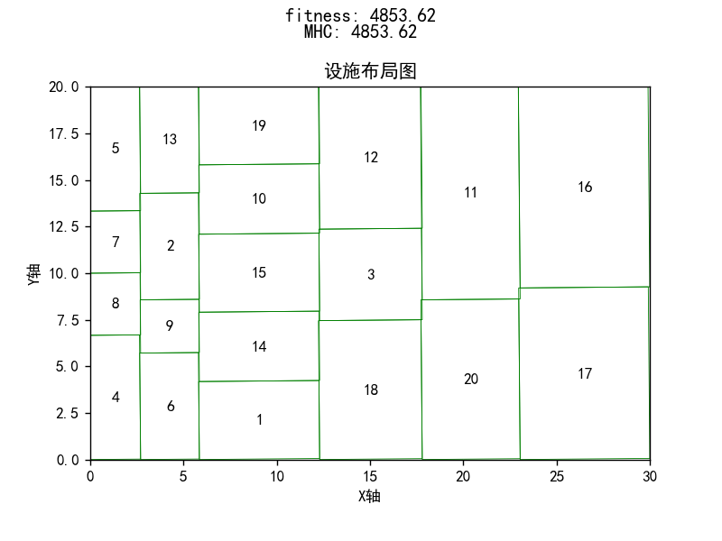 | 1 | 5067.07 |  | 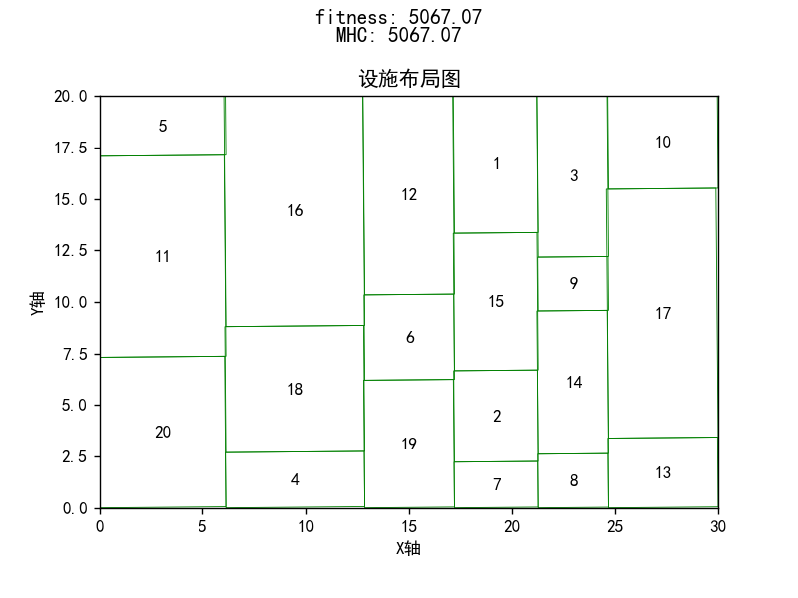
2 | 4785.48 |  | 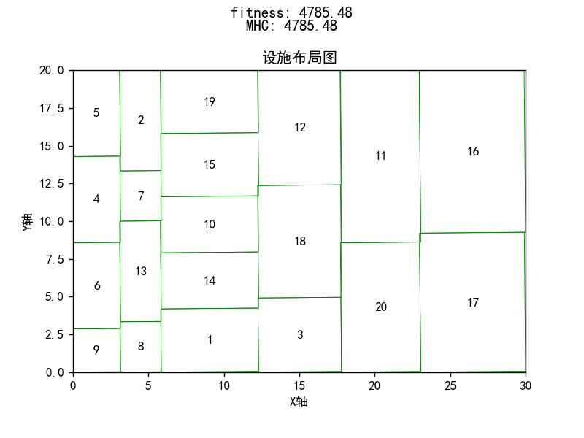 | 2 | 4896.73 |  | 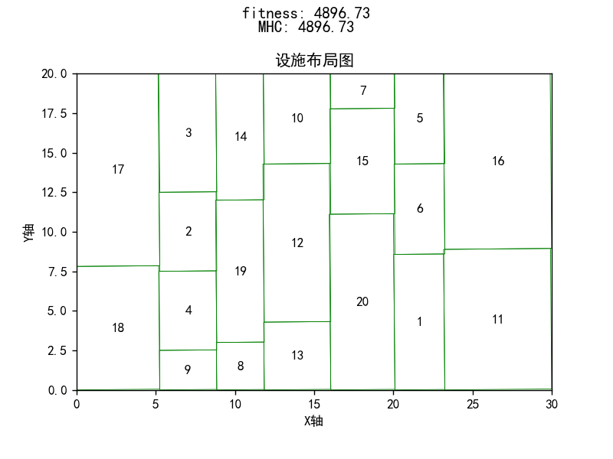 | 2 | 4917.15 |  | 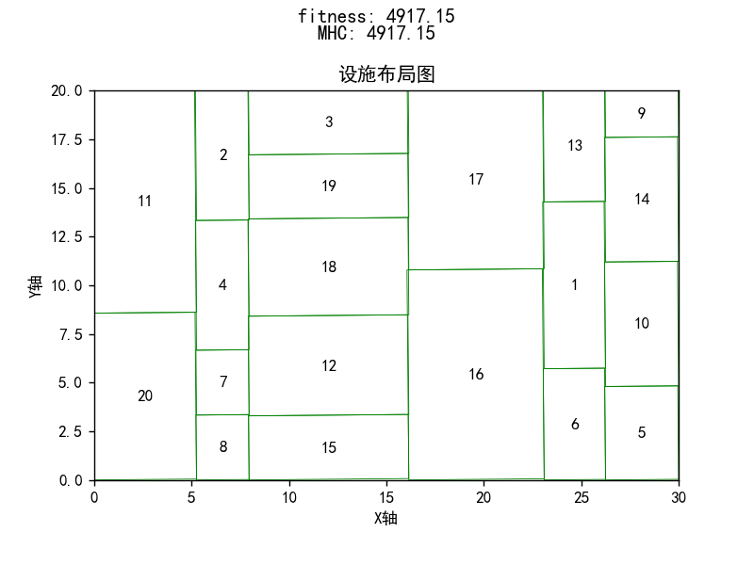
3 | 4603.55 |  | 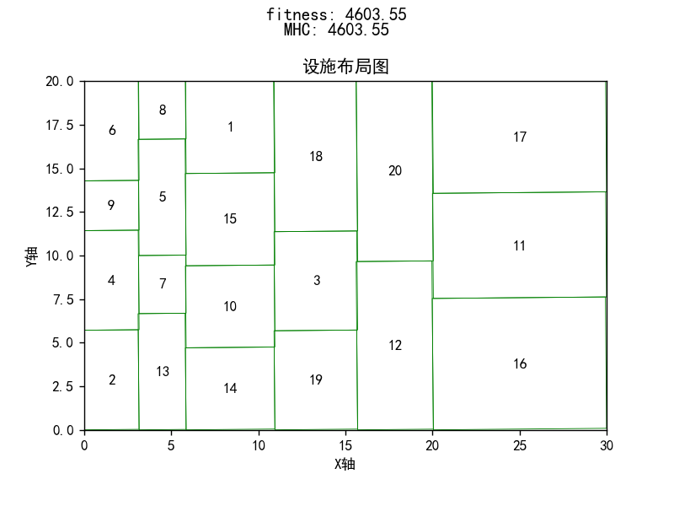 | 3 | 4801.27 |  | 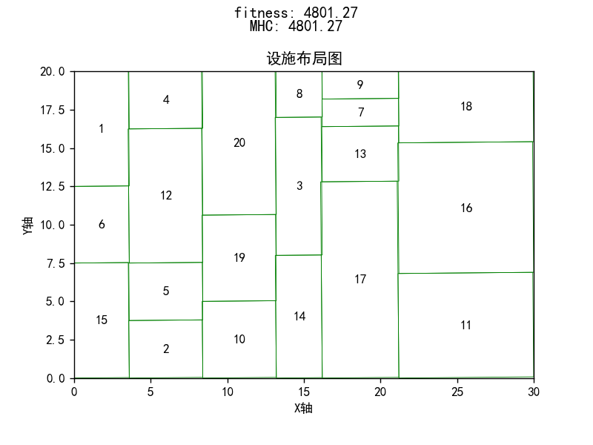 | 3 | 4525.06 |  | 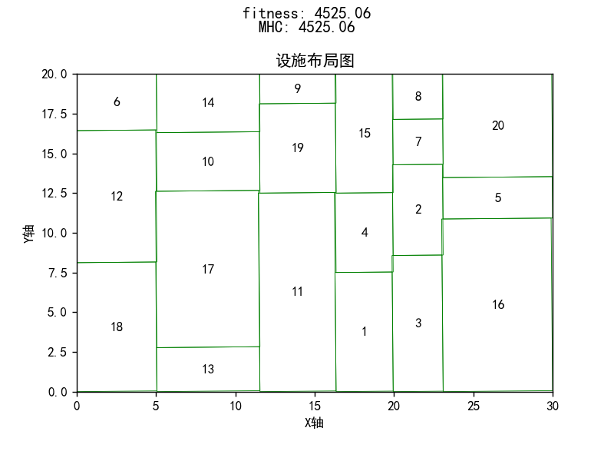
4 | 4803.39 |  | 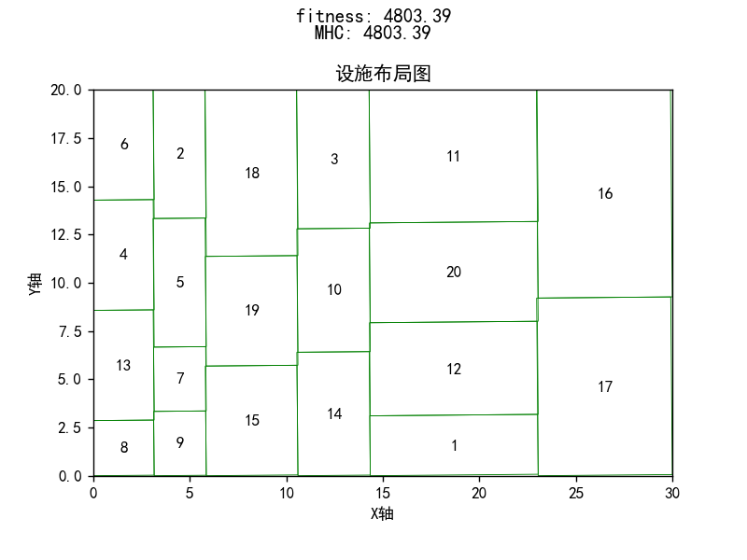 | 4 | 4881.69 |  | 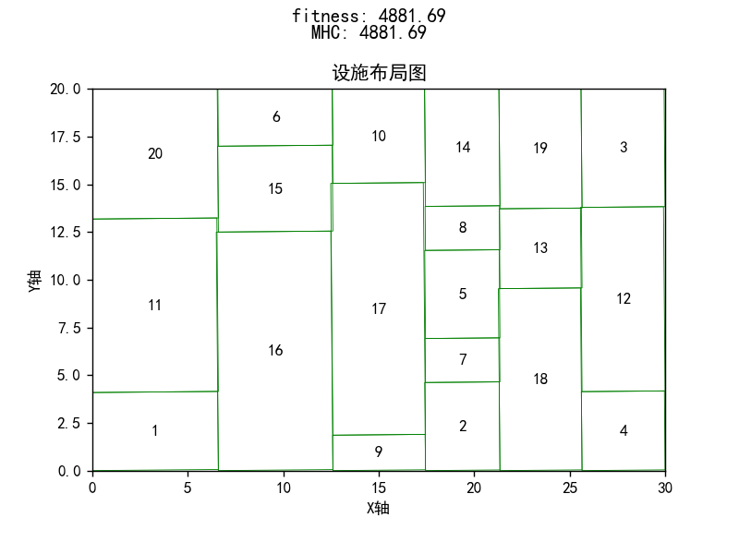 | 4 | 4732.39 |  | 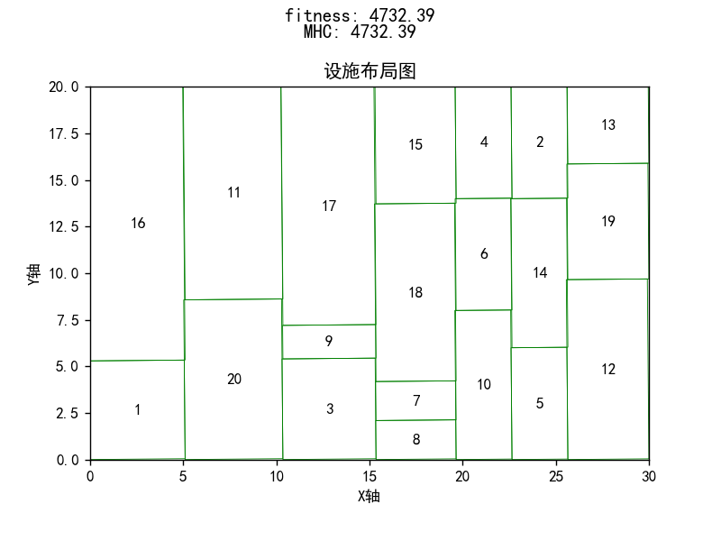
5 | 5005.38 |  | 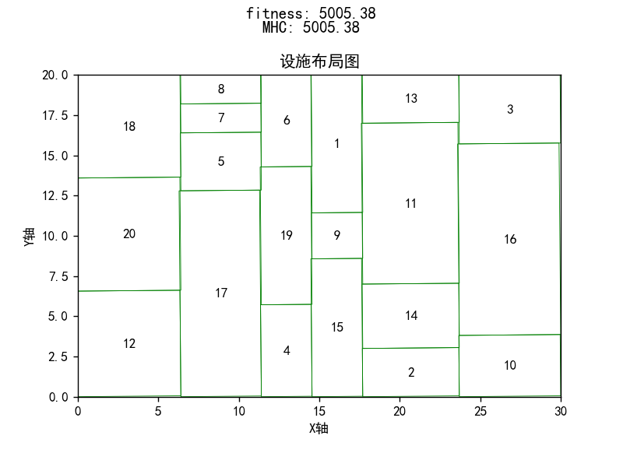 | 5 | 5109.36 |  | 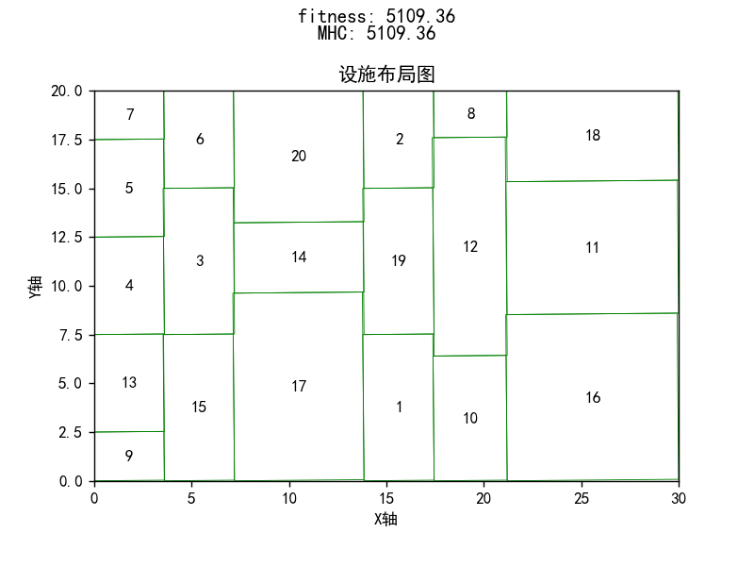 | 5 | 4816.98 |  | 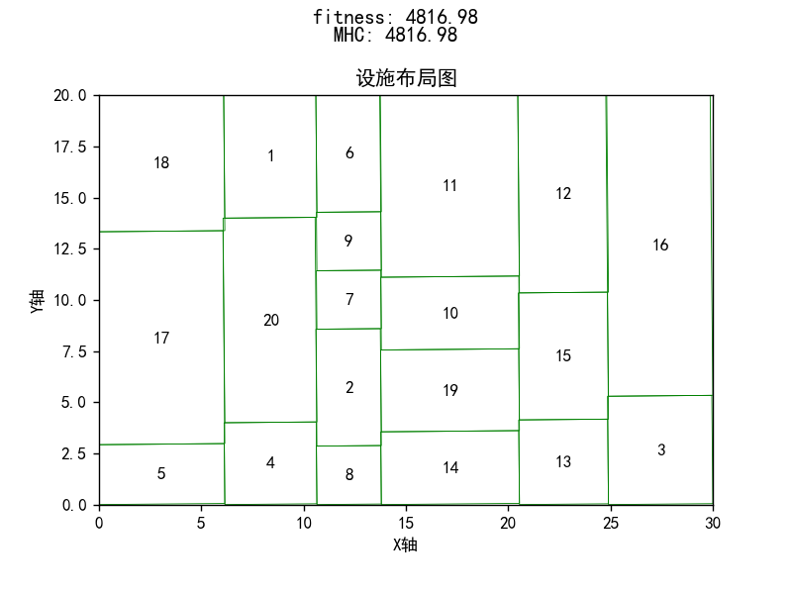
6 | 5173.90 |  | 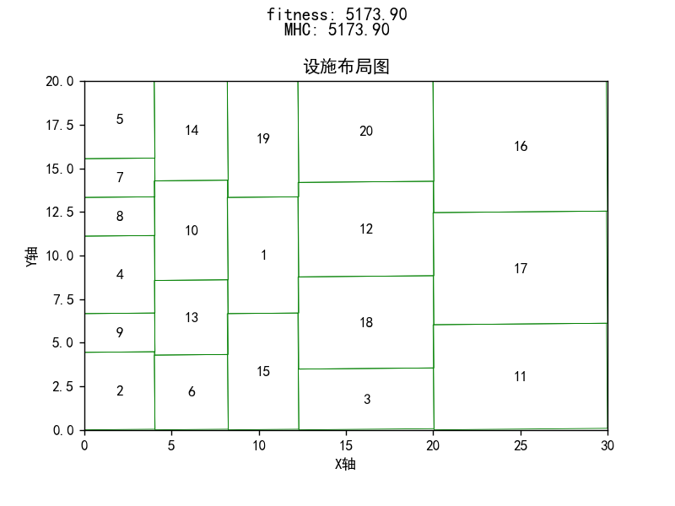 | 6 | 4825.06 |  | 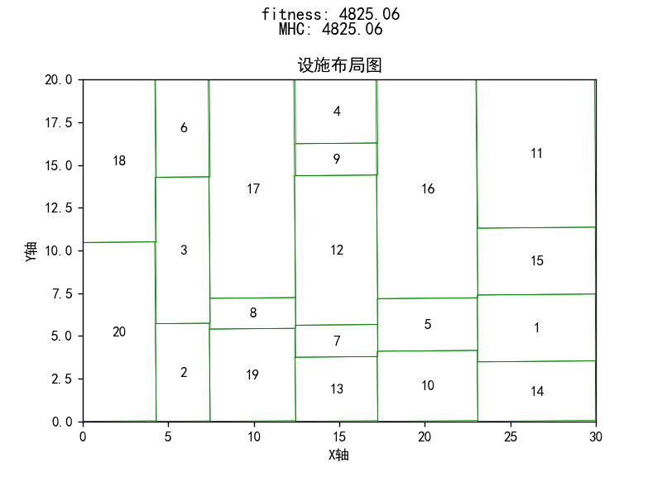 | 6 | 4721.34 |  | 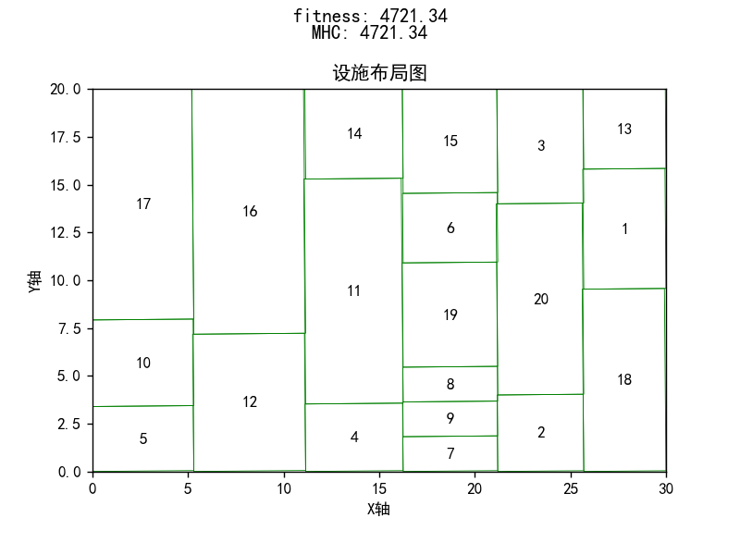
7 | 5020.79 |  | 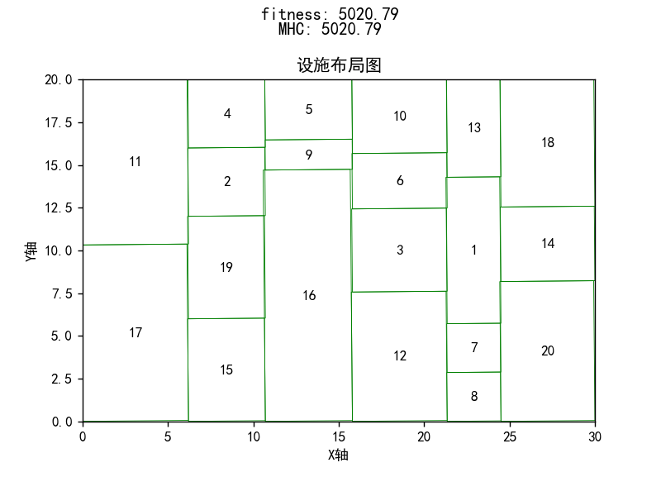 | 7 | 4880.90 |  | 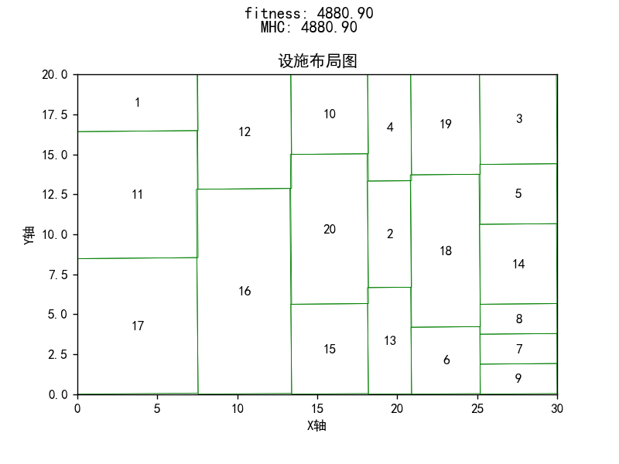 | 7 | 5365 |  | 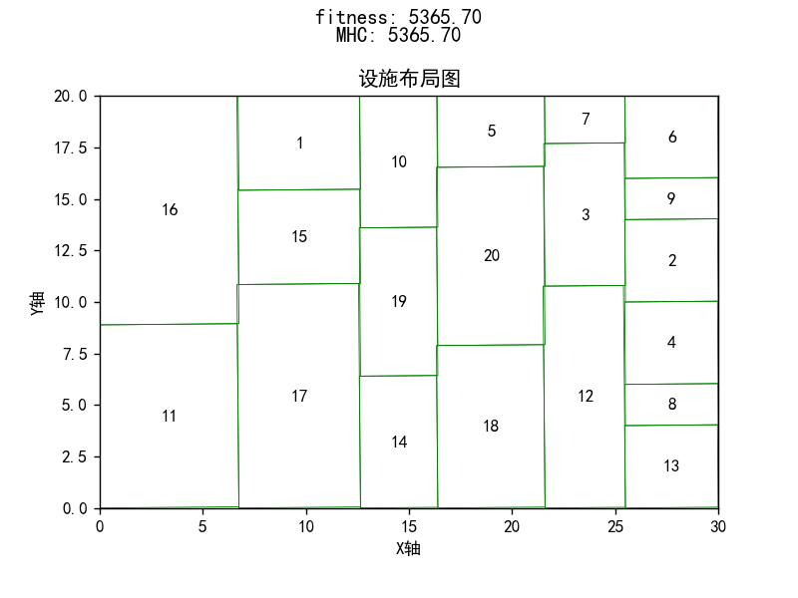
最小值 | 4436.41 |  |  | 最小值 | 4801.27 |  |  | 最小值 | 4525.06
最大值 | 5173.9 |  |  | 最大值 | 5109.36 |  |  | 最大值 | 5365
平均值 | 4832.7 |  |  | 平均值 | 4892.6614286 |  |  | 平均值 | 4877.8557143
 | 256.13 |  | 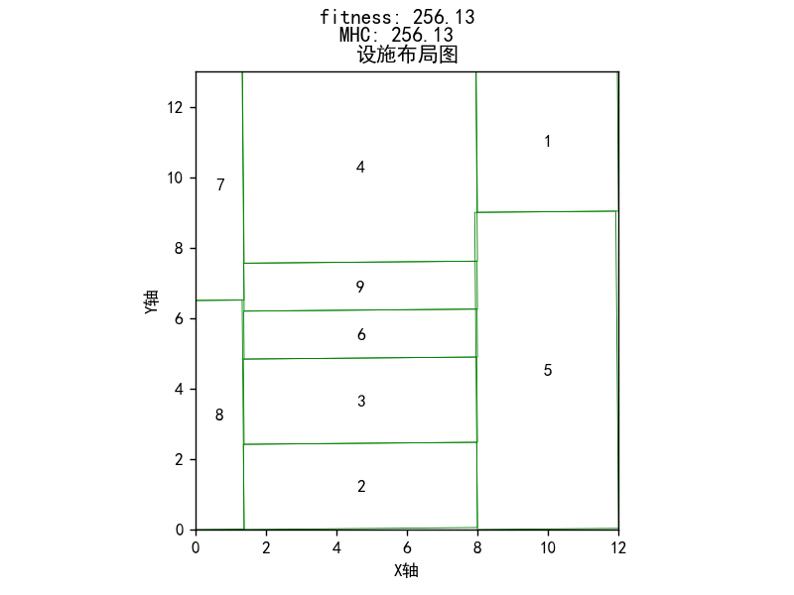
 | 261.76 |  | 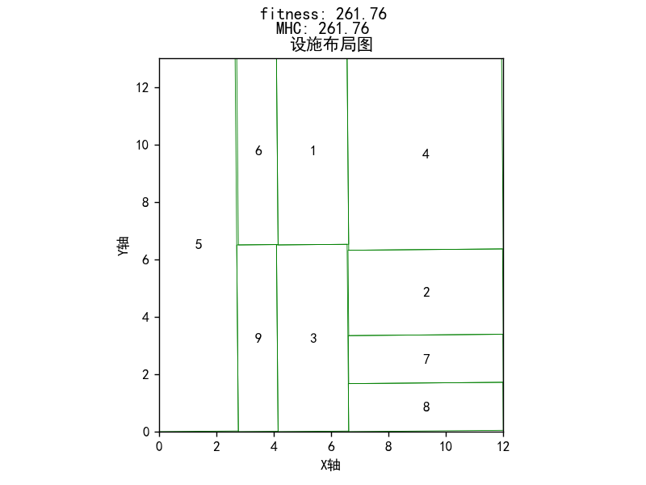
 | 262.13
 | 258.64 |  | 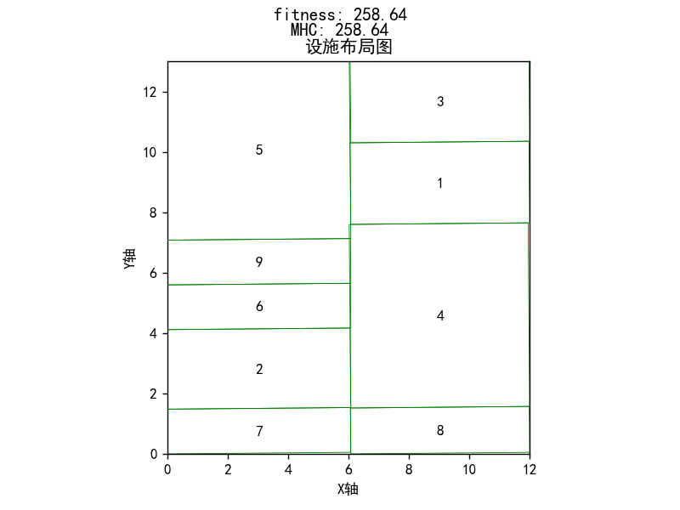
 | 250.33 |  | 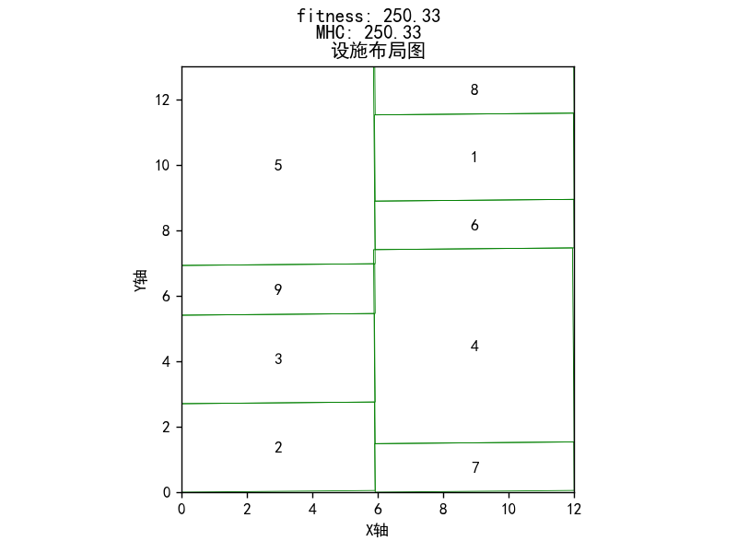
 | 264.92

